罹患者_入力例
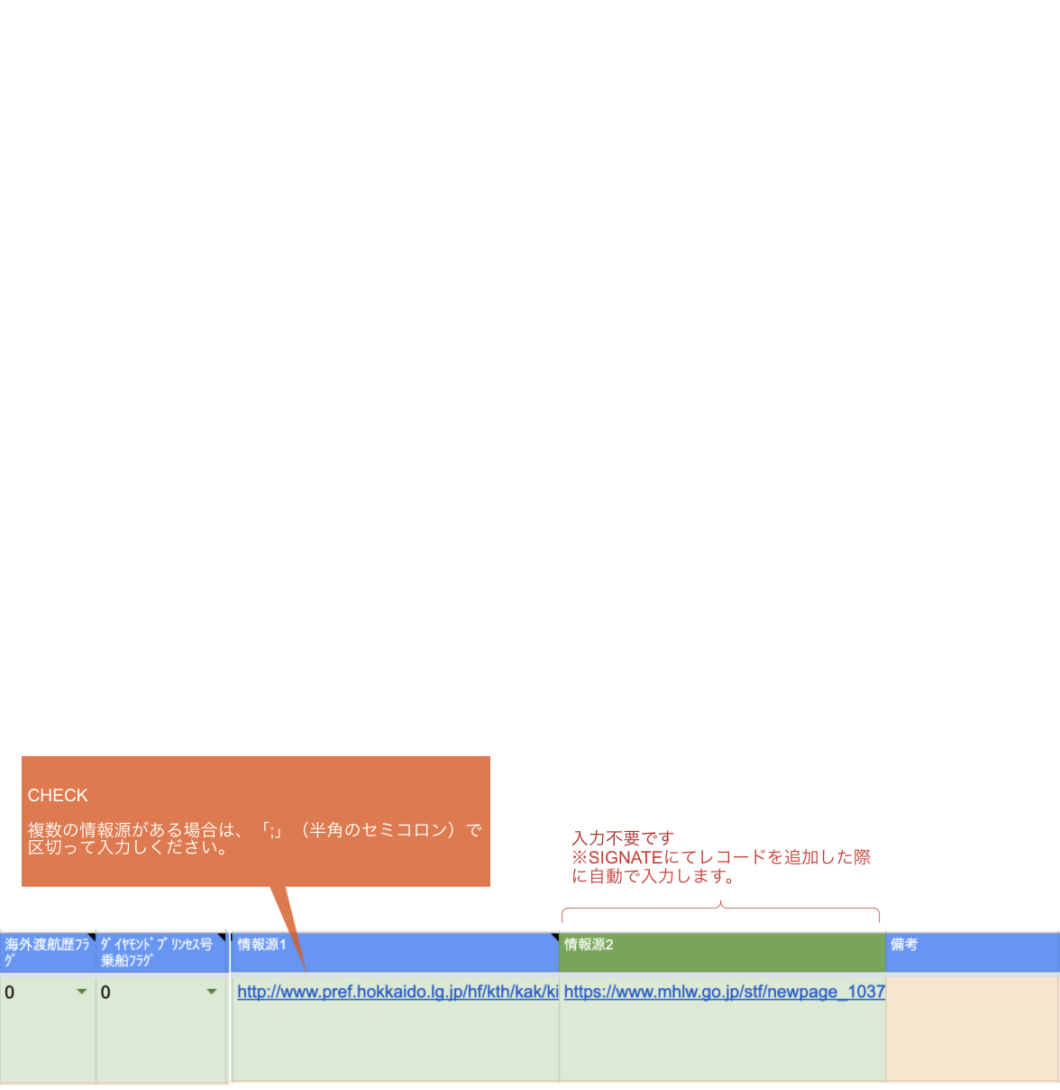
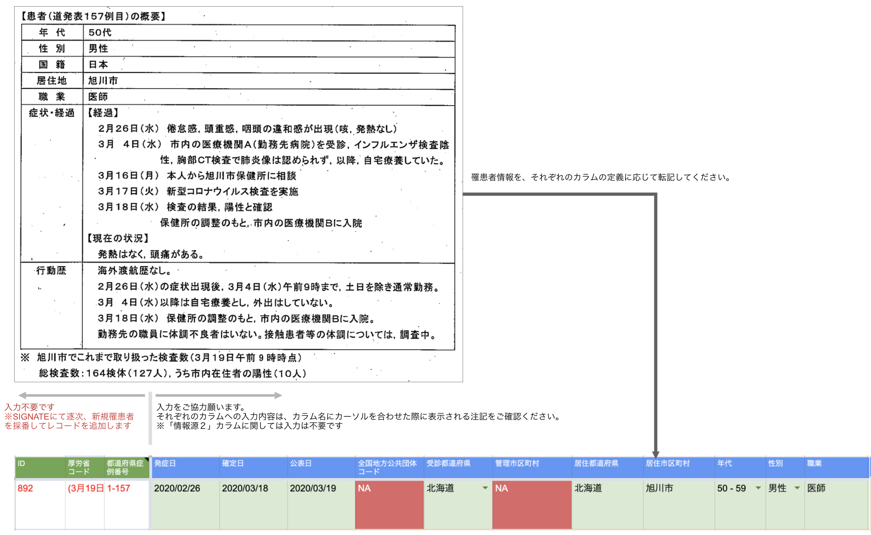
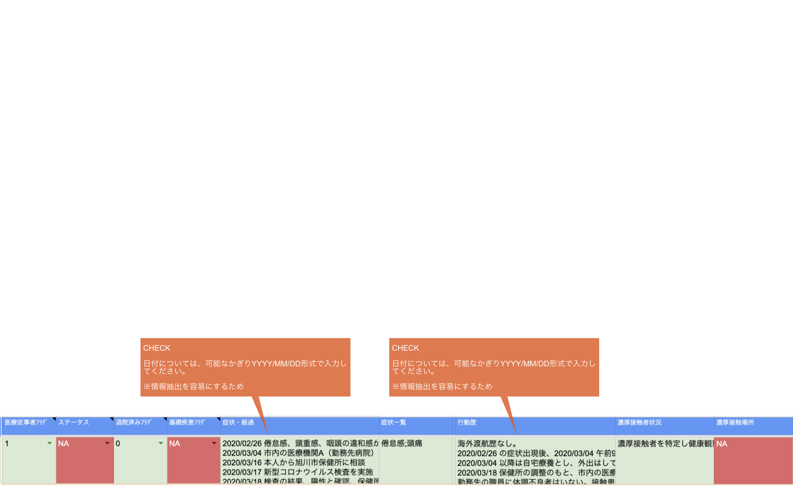
http://www.pref.hokkaido.lg.jp/hf/kth/kak/kisyakaiken0319asahikawa.pdf
上記URLの情報源における罹患者情報を一部抜粋

